1
分、子公司 专户 工程款支付证书
工程名称 |  | 东至县张溪镇2016年老村道加宽工程第四标段 （侯店村大陡路、汪坡村大汪路） |  |  |  |  |  | ERP编号 | 5303 | 档案编号 | CD2016-127 | CD2016-127 | 136 | 5303 | 东至县张溪镇2016年老村道加宽工程第四标段（侯店村大陡路、汪坡村大汪路） | 2016.9.28 | 735067.00 | 东至县 张溪镇 | 池州公司曹志云13905664201 | 徐定芳13856620309 | 抽签
合同金额 |  | 735,067.00 |  | 中标日期 | 2016.9.28 | 已供 工程资料 | 中标通知书原件、合同复印件、内部承包协议原件 |  | 庐江 | 责任单位 | 池州公司曹志云13905664201
决算金额 |  |  |  | 竣工日期 |  |  |  |  | 合肥 | 责任人 | 徐定芳13856620309
序号 | 工程款到账 |  |  | 工程收费结算（应收） |  |  |  | 工程费用收取（已收） |  | 剩余可供分配金额
 | 日期 | 账户 | 金额 | 管理费 | 项目费用 | 费用备注 | 合计 | 日期 | 金额 | 预留金额 | 可支付金额
1 | 2018-02-09 | 子公司 | 420,000.00 | 0.00 | 520.00 | 2017.1.10办理外经证费用500 +2017.7.26对帐单快递费20 | 520.00 |  | 520.00 | 4,200.00 | 415,800.00

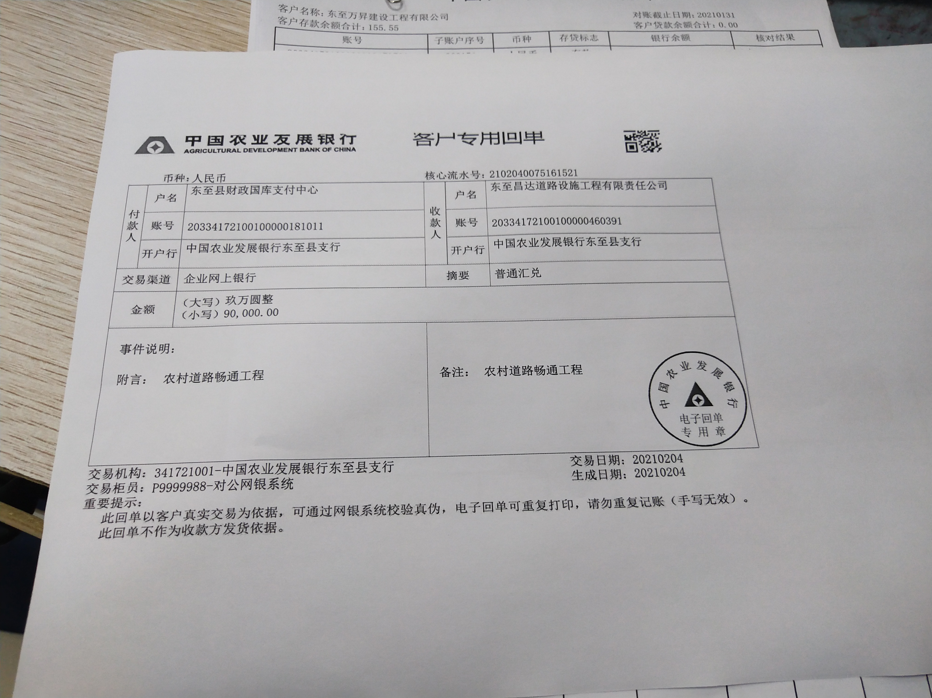

合计 |  | - | 420,000.00 | 0.00 | 520.00 | - | 520.00 | - | 520.00 | 4,200.00 | 415,800.00
本次结算 金额 |  | 大写 | 肆拾壹万伍仟捌佰元整 |  |  |  |  | 小写 | 415,800.00
申请部门 意见 |  |  |  |  |  |  |  | 项目管理 意见 | 何总、朱总已同意支付（附表背面截图）。
财务初审 意见 |  |  |  |  |  |  |  | 财务审核 意见
质安初审 意见 |  |  |  |  |  |  |  | 质安稽查 意见
总经理审批 |  |  |  |  |  |  |  | 董事长审批

